Worksheet
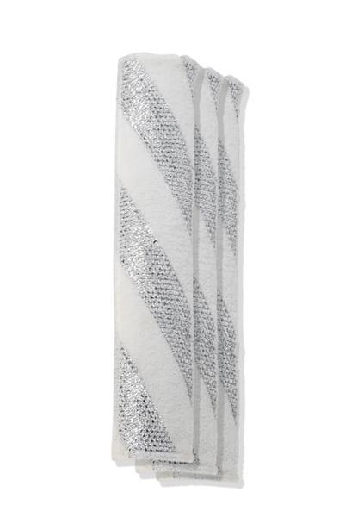
Lifenaxx Ersatztücher 3er Pack LX-066

Artikelnummer | 5350 |  | VE | 100
EAN | 4260101730381 |  | Stück pro Palette | Keine Angabe
Zollnummer | 6307109090 |  | Lagen Pro Palette | 4

Abmessungen - Artikel
Länge(cm) | Breite(cm) | Höhe(cm) | Gewicht(g)
28 | 6.5 | 0.04 | 18

Abmessungen - Artikelverpackung
Länge(cm) | Breite(cm) | Höhe(cm) | Leergewicht(g) | Gewicht(g) Artikel+Verpackung
30 | 7 | 3 | 34 | 53

Abmessungen - VE Karton (Masterkarton)
Länge(cm) | Breite(cm) | Höhe(cm) | Gewicht(g)
67 | 37.5 | 38 | 5000

Verpackung - Bestandteile
Rest Zubehör (g) | Papier/Pappe (g) | Styropor (g) | Kunstst. Hohlkörper(g) | Kunstst. Folien(g) | Materialverbunde (g)
0 | 0 | 0 | 0 | 0 | 0

Weiterführende Informationen
Technaxx Reseller Portal

